商品信息表
表名称 | product_info
字段名称 | 属性名称 | 说明
商品分类 |  | 药品、非药品、中药饮片、中药材
商品编码
商品名（通用名）
商品助记码（简码）
商品剂型
商品税控编码
俗名（一）
俗名（一）助记码（简码）
俗名（二）
俗名（二）助记码（简码）
基本包装单位 |  | 字典表
规格
进项税率
销项税率
批准文号
批文批准日期 |  | 时间选择
批文有效期 |  | 时间选择
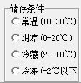
档案号
生产厂家
存储条件

批件号
养护周期
养护类别 |  | 字典表
质量标准
核心属性

零售属性

有效期 |  | 数
有效期单位 |  | 月/天/年
默认库房 |  | 字典表
默认货位
零售价
含税零售价
商品图片列表 |  | 商品图片（第三页），与商品图片表关联
商品条形码编码
商品条形码编码图片 |  | 商品编码（第四页），与商品编码表关联
商品电子监管码 |  | 商品电子监管码（第五页)，与商品电子监管表关联（待定）

商品附件 |  | 上传图片，如商品说明书…
商品附件类型 |  | 字典表：如说明书…
停止采购 |  | checkbox
停止销售 |  | checkbox
商品状态 |  | 是否停用
是否基药

客户资料
客户资料表
字段名称 | 属性名称 | 说明
客户名称
（名称）助记码
客户档案号
法人代表
企业地址
企业负责人
社会统一信用代码
联系电话
客户类别 |  | 字典表：待定
开户银行 |  | 多个银行
银行账号
开户户名
传真
邮编
纳税类别 |  | 字典表：小规模纳税人、一般纳税人
送货上门
经营范围 |  | 字典表：待定
停用
停用原因
停用人
停用时间
配送路线
线路内部序号
单位账客户 |  | 是否为单位账客户
增加是否设置为结算对象

功能
列表
明细：银行、收货地址、开票信息、证照模板、业务员、区域经理模板（委托人）
银行
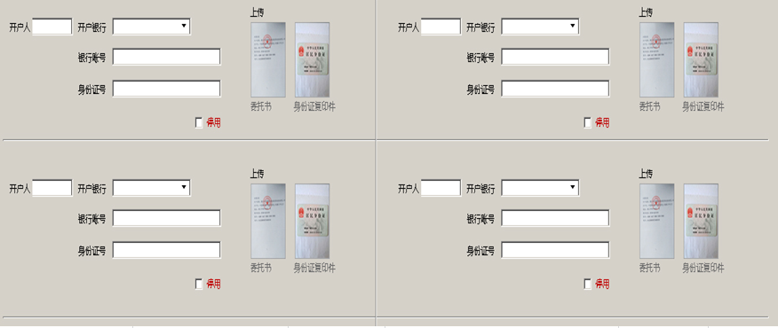

收货地址
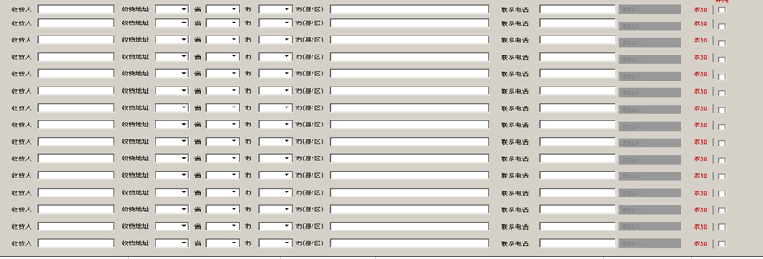

开票信息
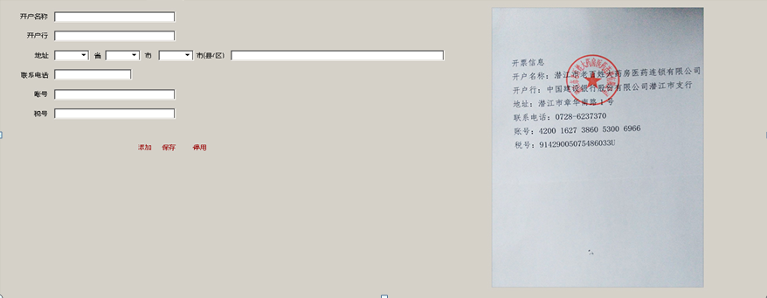

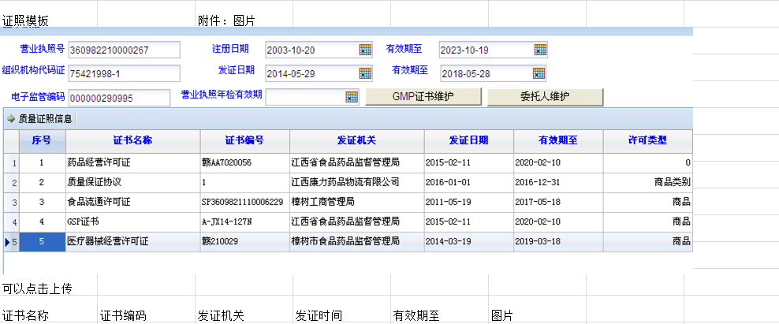

业务员、区域经理模板（委托人）

供应商资料
供应商资料
字段名称 | 属性名称 | 说明
供应商名称
（名称）助记码
供应商档案号
法人代表
企业地址
企业负责人
社会统一信用代码
联系电话
供应商类别 |  | 字典表
开户银行
银行账号
开户户名
传真
邮编
纳税类别
经营范围
停用
停用原因
停用人
停用时间

功能
列表
明细
对方业务员模板（委托人） 增加是否设置为结算对象 增加状态位：区分是本公司还是第三方

开票信息模板
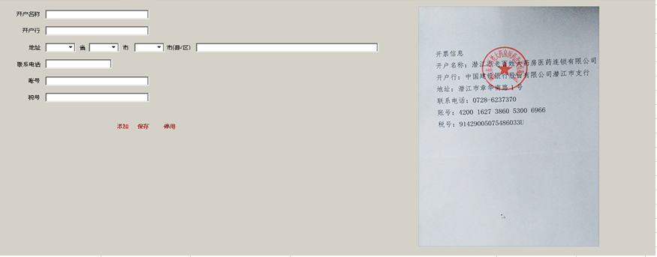

收货信息模板
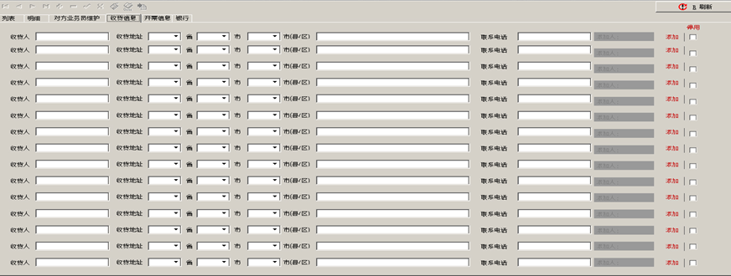

银行对接模板
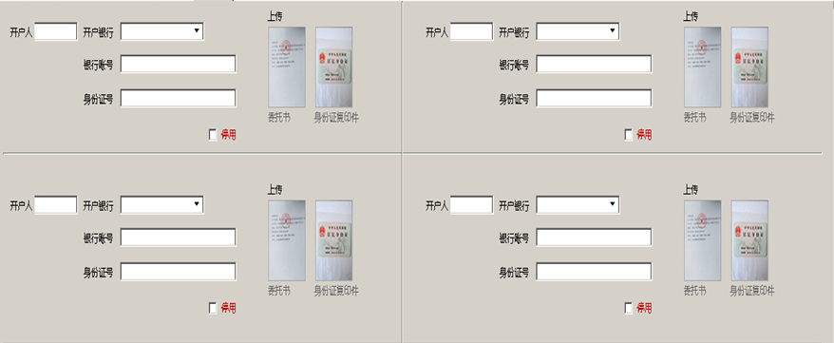

证照模板 |  | 附件：图片
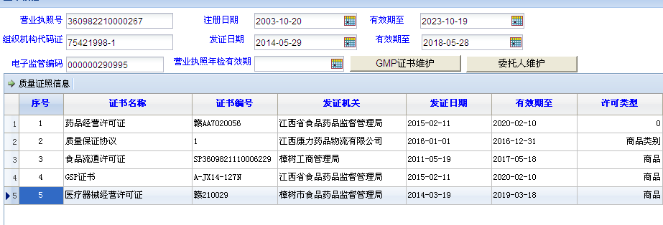

可以点击上传
证书名称 | 证书编码 | 发证机关 | 发证时间 | 有效期至 | 图片

结算对象
结算对象来源：客户资料、业务组、供应商业务组、区域经理、业务员（增加是否设置为结算对象）
数据来源：提取客户资料表中单位账客户记录、业务组表、供应商业务组、区域经理、业务员

结算对象表
字段名称 | 属性名称 | 说明
结算对象名称：
结算对象名称助记码
结算对象类型 |  | 客户资料、业务组、供应商业务组、区域经理、业务员
结算对象类型ID

tab
结算方式页面
返点
底价点 | 0.1.2.3...% | 高开价点 | 0.1.2...%
搬运费
清单费
运费
仓储费
上货费 |  | 下货费

身份证页面
 | 身份证正面 |  | 身份证反面

委托书页面 | 业务员、区域经理、第三方

 | 委托书

银行信息页面
收货地址页面
结算价格页面
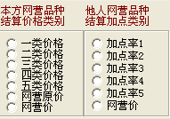
本方网营品种结算价格类别 |  |  |  | 网营原价、网营价---->公营价

他人网营品种结算价格类别 |  | 按照本方做
是否本方标识

商品定价维护
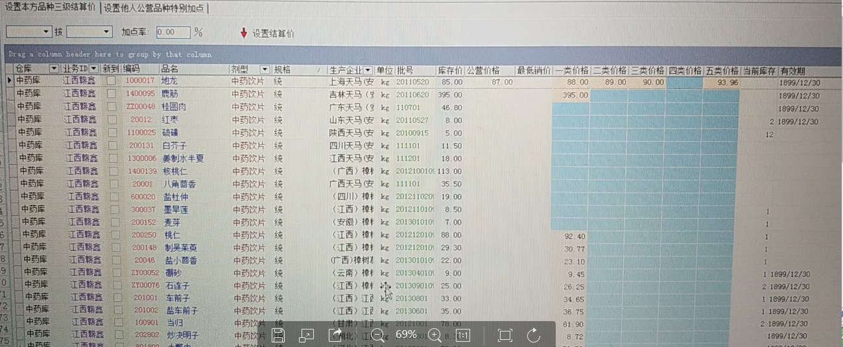
商品定价维护 |  | 采购订单
tab |  | 商品1 | 供应商1 | 本公司
本公司 | 区分：根据采购订单区分 | 商品2 | 供应商2 | 业务组
业务组

条件：
1.没有定价时，客户只能看见商品，但无法开票
2.增加第三方入住查看公营价可视checkbox，选中即可查看公营价，其他价格不显示，默认所以价格不显示
3.增加除第三方外客户checkbox，选中可以查看自己绑定的类型价格，否则对应价格不显示，默认其他类型价格不显示
4.本公司列表支持某类价格按照某类价格加点批量设置
5.单条记录支持价格修改
6.第三方增加公营一类价格、公营二类价格、公营三类价格、公营三类价格、公营四类价格、公营五类价格、

流向
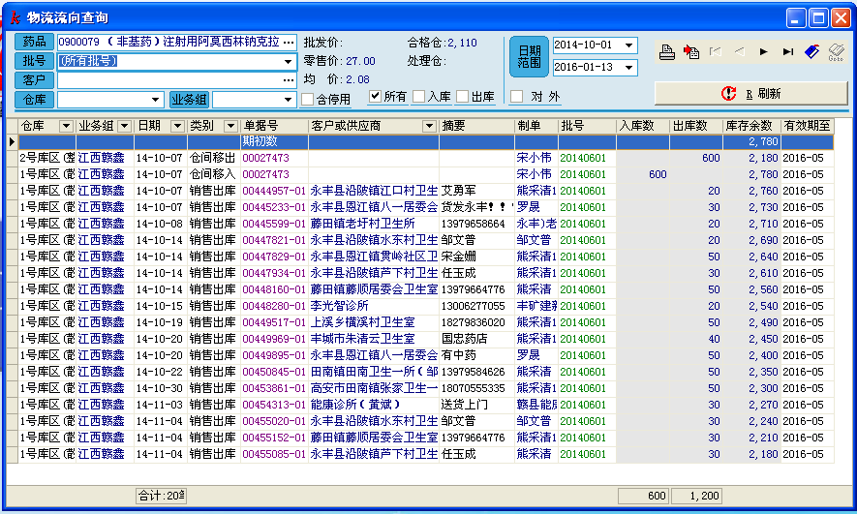
流向
 | 里面包含采购入库，销售出库，报损，报废，盘点，采购退出，销售退回，仓库移入移出。

